Sheet1
RVB - DIEGO DELLA PALMA
 | Materiale | Testo breve materiale | Stock | P.Pubblico | TOT Valore
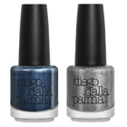 | DPC00003143 | COSMETICA NFC52308N BIPACK NATALE -SMALT | 1,107 | 30.97 € | 34,280.10 €
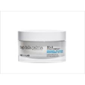 | DPC00003144 | COSMETICA PF00701 CREMA CONTORNO OCCHI D | 87 | 49.73 € | 4,326.80 €
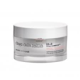 | DPC00003145 | COSMETICA PF00611 CREMA RIGENERANTE NOTT | 249 | 80.83 € | 20,127.50 €
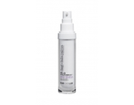 | DPC00003146 | COSMETICA PF00621 SIERO RINNOVATORE DOM. | 72 | 80.83 € | 5,820.00 €
 | DPC00003147 | COSMETICA PF00635 PEELING ACIDI COMBINAT | 17 | 49.73 € | 845.47 €
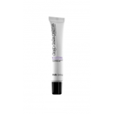 | DPC00003148 | COSMETICA PF00725 LACTO-PEELING OCCHI/LA | 21 | 55.97 € | 1,175.30 €
 | DPC00003149 | COSMETICA PF00755 CREMA INTENSIVA OCCHI/ | 173 | 55.97 € | 9,682.23 €
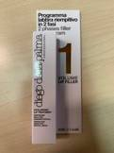 | DPC00003150 | COSMETICA PF151040 VOLUME LIP FILLER | 726 | 37.30 € | 27,079.80 €
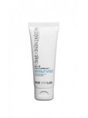 | DPC00003151 | COSMETICA PF00745 MASCHERA DRENANTE OCCH | 420 | 49.73 € | 20,888.00 €
 | DPC00003152 | COSMETICA PF00225 OLIO STRUCCANTE OCCHI/ | 321 | 49.73 € | 15,964.40 €
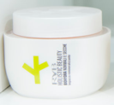 | DPC00003153 | COSMETICA F52645 BIOAGE IMPACCO RIGENERA | 138 | 89.53 € | 12,355.60 €
 | DPC00003154 | COSMETICA F19001 LATTE DETERGENTE START | 1,615 | 32.33 € | 52,218.33 €
 | DPC00003155 | COSMETICA F19011 TONICO START DOMICILIAR | 1,652 | 32.97 € | 54,460.93 €
 | DPC00003156 | COSMETICA F19415 SIERO SENSITIVE SKIN PR | 219 | 99.50 € | 21,790.50 €
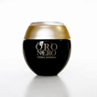 | DPC00003157 | COSMETICA F18301A ORO NERO CREMA NEW | 354 | 197.73 € | 69,997.60 €
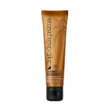 | DPC00003158 | COSMETICA F18005 MASCHERA LIFTING PROF. | 505 | 123.13 € | 62,182.33 €
 | DPC00003159 | COSMETICA F18015 SIERO LIFTING PROF. | 440 | 149.23 € | 65,662.67 €
 | DPC00003160 | COSMETICA F18035 SIERO IDRO-ELASTICIZZAN | 853 | 94.53 € | 80,636.93 €
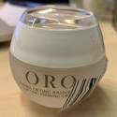 | DPC00003161 | COSMETICA F18045 CREMA LIFTING RASSODANT | 981 | 50.37 € | 49,409.70 €
 | DPC00003162 | COSMETICA F40045 CREMA MASSAGGIO PROF. | 166 | 77.10 € | 12,798.60 €
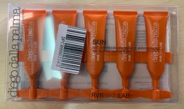 | DPC00003163 | COSMETICA PF70121 CONC.ACCELERATORE DI A | 1,810 | 37.30 € | 67,513.00 €
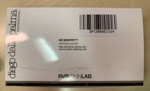 | DPC00003164 | COSMETICA PF53005 FIALA DRENANTE AZIONE | 505 | 74.63 € | 37,689.83 €
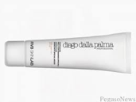 | DPC00003165 | COSMETICA PF151001 BB CREAM 01 | 2,256 | 37.30 € | 84,148.80 €
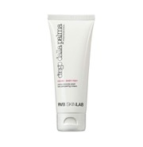 | DPC00003166 | COSMETICA PF11031 MASCHERA BURRO SCRUB P | 3,155 | 37.30 € | 117,681.50 €
 | DPC00003167 | COSMETICA DHC140060 ELISIR RIPARATORE ID | 960 | 31.10 € | 29,856.00 €
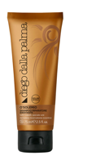 | DPC00003168 | COSMETICA DHC110070 SHAMPOO RIPARATORE I | 982 | 18.67 € | 18,330.67 €
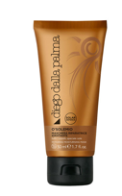 | DPC00003169 | COSMETICA DHC120080 MASCHERA RIPARATRICE | 1,329 | 24.87 € | 33,047.80 €
 | DPC00003170 | COSMETICA DHC130100 CREMA TEXTURIZZANTE | 43 | 18.67 € | 802.67 €
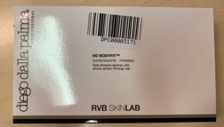 | DPC00003171 | COSMETICA PF53015 FIALA TENSORE AZIONE U | 956 | 87.07 € | 83,235.73 €
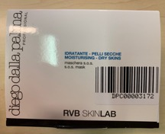 | DPC00003172 | COSMETICA PF01155 MASCHERA SOS PROF. (10 | 428 | 87.07 € | 37,264.53 €
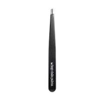 | DPC00003173 | COSMETICA DF118002 PINZETTA SOPRACCIGLIA | 1,380 | 16.17 € | 22,310.00 €
 | DPC00003174 | COSMETICA F18091 ORO NERO FILLER RIEMPIT | 186 | 70.90 € | 13,187.40 €
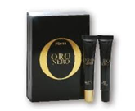 | DPC00003175 | COSMETICA F18701 ORO NERO KIT SUPREMO CO | 69 | 93.27 € | 6,435.40 €
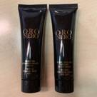 | DPC00003176 | COSMETICA F18135 PEELING LEVIGANTE DELIC | 594 | 55.97 € | 33,244.20 €
 | DPC00003177 | COSMETICA F18145 MASCHERA DRENANTE OCCHI | 138 | 55.97 € | 7,723.40 €
 | DPC00003178 | COSMETICA F7700 NUDE EYE PRIMER | 94 | 24.87 € | 2,337.47 €
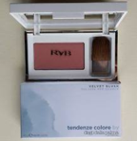 | DPC00003179 | COSMETICA F7712 VELVET TOUCH BLUSH | 160 | 36.70 € | 5,872.00 €
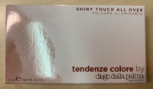 | DPC00003180 | COSMETICA F7713 SHINY TOUCH ALL OVER | 138 | 36.70 € | 5,064.60 €
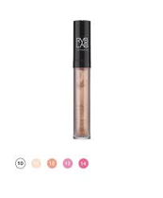 | DPC00003181 | COSMETICA F7715 ELEGANT GLOSS | 393 | 26.13 € | 10,270.40 €
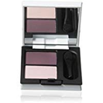 | DPC00003182 | COSMETICA F771401 CLASSIC CHIC DUO EYESH | 187 | 31.10 € | 5,815.70 €
 | DPC00003183 | COSMETICA F771402 CLASSIC CHIC DUO EYESH | 189 | 31.10 € | 5,877.90 €
 | DPC00003184 | COSMETICA F399802 SUMMER NAILS 02 | 75 | 19.27 € | 1,445.00 €
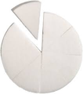 | DPC00003185 | COSMETICA F70861 SPUGNA PRETAGLIATA | 154 | 11.80 € | 1,817.20 €
 | DPC00003186 | COSMETICA F70862 SPUGNA QUADRATA | 647 | 12.43 € | 8,044.37 €
 | DPC00003187 | COSMETICA F70863 PIUMINO | 528 | 13.67 € | 7,216.00 €
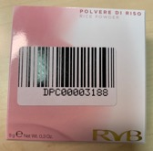 | DPC00003188 | COSMETICA F7012 POLVERE DI RISO | 178 | 41.03 € | 7,303.93 €
 | DPC00003189 | COSMETICA F7026 EYE LINER COMPATTO | 66 | 27.97 € | 1,845.80 €
 | DPC00003190 | COSMETICA F700002 CORRETTORE EFFET.LIFTI | 201 | 28.60 € | 5,748.60 €
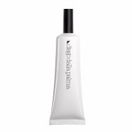 | DPC00003191 | COSMETICA F700302 FONDOTINTA ILLUMINANTE | 552 | 37.93 € | 20,939.20 €
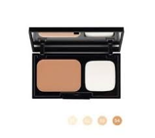 | DPC00003192 | COSMETICA F700402 FONDOTINTA ANTI IMPERF | 446 | 49.13 € | 21,913.47 €
 | DPC00003193 | COSMETICA F700403 FONDOTINTA ANTI IMPERF | 369 | 49.13 € | 18,130.20 €
 | DPC00003194 | COSMETICA F700404 FONDOTINTA ANTI IMPERF | 407 | 49.13 € | 19,997.27 €
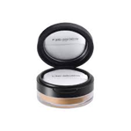 | DPC00003195 | COSMETICA F701102 CIPRIA LIBERA 02 | 239 | 41.03 € | 9,806.97 €
 | DPC00003196 | COSMETICA F702003 MATITA OCCHI 03 | 110 | 19.27 € | 2,119.33 €
 | DPC00003197 | COSMETICA F702104 MATITA LABBRA 04 | 237 | 19.27 € | 4,566.20 €
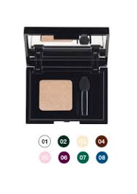 | DPC00003198 | COSMETICA F704002 OMBRETTO 02 | 169 | 27.37 € | 4,624.97 €
 | DPC00003199 | COSMETICA F704003 OMBRETTO 03 | 87 | 27.37 € | 2,380.90 €
 | DPC00003200 | COSMETICA F704004 OMBRETTO 04 | 86 | 27.37 € | 2,353.53 €
 | DPC00003201 | COSMETICA F704005 OMBRETTO 05 | 70 | 27.37 € | 1,915.67 €
 | DPC00003202 | COSMETICA F704007 OMBRETTO 07 | 99 | 27.37 € | 2,709.30 €
 | DPC00003203 | COSMETICA F704008 OMBRETTO 08 | 67 | 27.37 € | 1,833.57 €
 | DPC00003204 | COSMETICA F704009 OMBRETTO 09 | 92 | 27.37 € | 2,517.73 €
 | DPC00003205 | COSMETICA F704010 OMBRETTO 10 | 56 | 27.37 € | 1,532.53 €
 | DPC00003206 | COSMETICA F704011 OMBRETTO 11 | 119 | 27.37 € | 3,256.63 €
 | DPC00003207 | COSMETICA F704012 OMBRETTO 12 | 83 | 27.37 € | 2,271.43 €
 | DPC00003208 | COSMETICA F704013 OMBRETTO 13 | 65 | 27.37 € | 1,778.83 €
 | DPC00003209 | COSMETICA F704014 OMBRETTO 14 | 51 | 27.37 € | 1,395.70 €
 | DPC00003210 | COSMETICA F704016 OMBRETTO 16 | 56 | 27.37 € | 1,532.53 €
 | DPC00003211 | COSMETICA F705102 ROSSETTO TECNICO 02 | 155 | 27.97 € | 4,334.83 €
 | DPC00003212 | COSMETICA F707004 SMALTO PER UNGHIE 04 | 92 | 19.27 € | 1,772.53 €
 | DPC00003213 | COSMETICA F707006 SMALTO PER UNGHIE 06 | 264 | 19.27 € | 5,086.40 €
 | DPC00003214 | COSMETICA F707007 SMALTO PER UNGHIE 07 | 168 | 19.27 € | 3,236.80 €
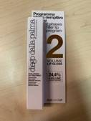 | DPC00003215 | COSMETICA F750001 PERF.PROGR.LABB.VOLUME | 360 | 26.13 € | 9,408.00 €
 | DPC00003216 | COSMETICA F40021 SIERO INTENSIVO ILLUMIN | 1,003 | 42.30 € | 42,426.90 €
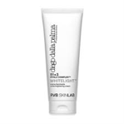 | DPC00003217 | COSMETICA F40036 MASCHERA ILLUMINANTE NE | 704 | 95.77 € | 67,419.73 €
 | DPC00003218 | COSMETICA F40611 CONCENTRATO ESFOLIANTE | 98 | 72.13 € | 7,069.07 €
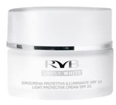 | DPC00003219 | COSMETICA F40621 IDROCREMA PROTETT.ILLUM | 188 | 83.33 € | 15,666.67 €
 | DPC00003220 | COSMETICA F40015 TONICO ILLUMINANTE PROF | 1,321 | 44.77 € | 59,136.77 €
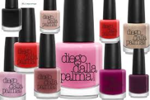 | DPC00003221 | COSMETICA DF114015 AQUARELLO NAIL POLISH | 545 | 13.67 € | 7,448.33 €
 | DPC00003222 | COSMETICA DF114018 AQUARELLO NAIL POLISH | 495 | 13.67 € | 6,765.00 €
 | DPC00003223 | COSMETICA DF114020 AQUARELLO NAIL POLISH | 611 | 13.67 € | 8,350.33 €
 | DPC00003224 | COSMETICA DF114021 AQUARELLO NAIL POLISH | 246 | 13.67 € | 3,362.00 €
 | DPC00003225 | COSMETICA DF114025 AQUARELLO NAIL POLISH | 419 | 13.67 € | 5,726.33 €
 | DPC00003226 | COSMETICA DF114026 AQUARELLO NAIL POLISH | 781 | 13.67 € | 10,673.67 €
 | DPC00003227 | COSMETICA DF114027 AQUARELLO NAIL POLISH | 1,011 | 13.67 € | 13,817.00 €
 | DPC00003228 | COSMETICA DF115012 PENNELLO 12 | 140 | 37.30 € | 5,222.00 €
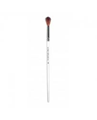 | DPC00003229 | COSMETICA DF11503 PENNELLO 03 | 35 | 31.10 € | 1,088.50 €
 | DPC00003230 | COSMETICA DF115031 PENNELLO DA BORSA | 20 | 46.00 € | 920.00 €
 | DPC00003231 | COSMETICA DF11506 PENNELLO 06 | 43 | 32.33 € | 1,390.33 €
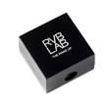 | DPC00003232 | COSMETICA DF118001 TEMPERAMATITE | 1,300 | 12.43 € | 16,163.33 €
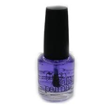 | DPC00003233 | COSMETICA NFD21003 RINFORZANTE UNGHIE | 7,976 | 19.27 € | 153,670.93 €
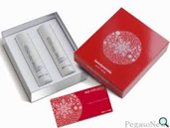 | DPC00003234 | COSMETICA PA0215 BEAUTY SECRETS ANTI ETA | 60 | 149.23 € | 8,954.00 €
 | DPC00003235 | COSMETICA PA0214 BEAUTY SECRETS LENITIVO | 3 | 100.73 € | 302.20 €
 | DPC00003236 | COSMETICA PA0213 BEAUTY SECRETS IDRATAZI | 67 | 95.77 € | 6,416.37 €
 | DPC00003237 | COSMETICA PA0212 BEAUTY SECRETS PULIZIA | 5 | 62.20 € | 311.00 €
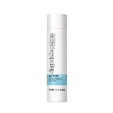 | DPC00003238 | COSMETICA PF70021 AFTER SUN-LATTE IDRAT. | 767 | 70.00 € | 53,690.00 €
 | DPC00003239 | COSMETICA PA0275 BEAUTY SECRETS PULIZIA | 186 | 100.00 € | 18,600.00 €
 | DPC00003240 | COSMETICA PA0276 BEAUTY SECRETS IDRATANT | 60 | 182.83 € | 10,970.00 €
 | DPC00003241 | COSMETICA PA0277 BEAUTY SECRETS LENITIVO | 54 | 160.00 € | 8,640.00 €
 |  |  | 50,554 |  | 1,968,447.70 €

